Hoja1
CASOS DE USO

INFORMACIÓN GENERAL
Módulo | Computación Móvil
Nombre Caso de Uso | Historial
Descripción | Visualización de las actividades consultadas y creadas en el aplicativo

EVENTOS
Actores | Usuario
 | Administrador

Precondiciones | El usuario debe hacer una búsqueda de actividades en el aplicativo que quedará guardada en el historial

Flujo Normal | Datos de Entrada
 | Nombre Campo | Tipo de Dato | Longitud / Formato | Obligatoriedad | Validaciones / Restricciones

 | 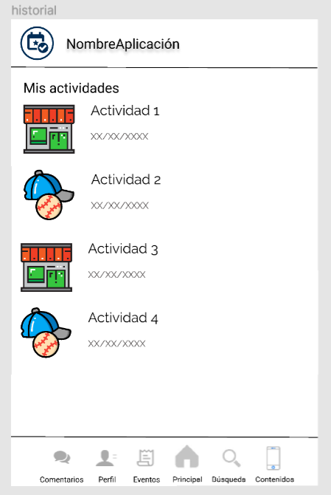

 | Datos de Salida
 | Visualización de las actividades consultadas y creadas en el aplicativo

 | Detalle del Flujo Normal
 | # Paso | Actor | Acción
 | 1 | Administrador/Usuario | El usuario consulta las búsquedas realizadas en el aplicativo

Excepciones | # Paso | Actor | Acción

Criterios de Aceptación

CONTROL DE CAMBIOS
Control de Aceptación | Aprobado Por | Cargo | Entidad | Fecha | Firmas
 |  | Docente | Universidad Javieriana | Marzo de 2020

Control de Cambios: Registro de Control (acumulativo) | Fecha | Quien solicita el cambio | Versión Actualizada Caso de Uso | Referencia de Cambio

